安装
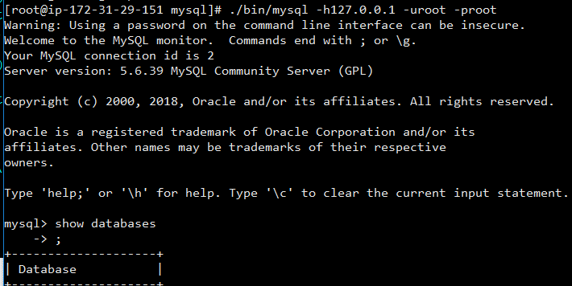
检查是否已安装
rpm -qa | grep mysql

安装目录
/usr/local

安装autoconf库
yum -y install autoconf

安装步骤
1.j解压
tar -zxvf mysql-xxxx.tar.gz

2.添加系统mysql组
sudo groupadd mysql

3.添加mysql用户
sudo useradd -r -g mysql mysql

4.查看是否添加成功
id mysql

5.修改当前目录拥有者为mysql用户
sudo chown -R mysql:mysql ./

6.安装
./scripts/mysql_install_db --user=mysql

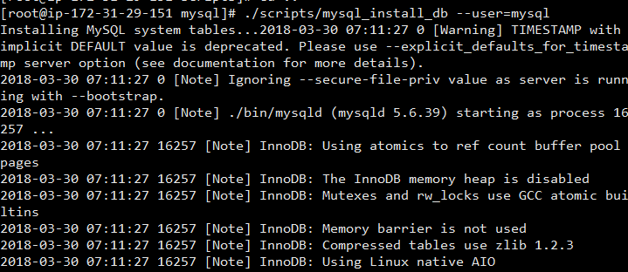

7.修改目录拥有者
chown -R root:root ./ chown -R mysql:mysql data

8.启动
./support-files/mysql.server start

8.1 如果报错
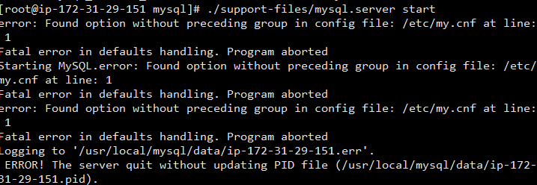

查看pid
ps -ef|grep masql

杀掉对应进程

9.成功

10.修改密码
./bin/mysqladmin -u root -h localhost.localdomain password 'root'

11.连接
./bin/mysql -h127.0.0.1 -uroot -proot

